DIAGRAMA ER
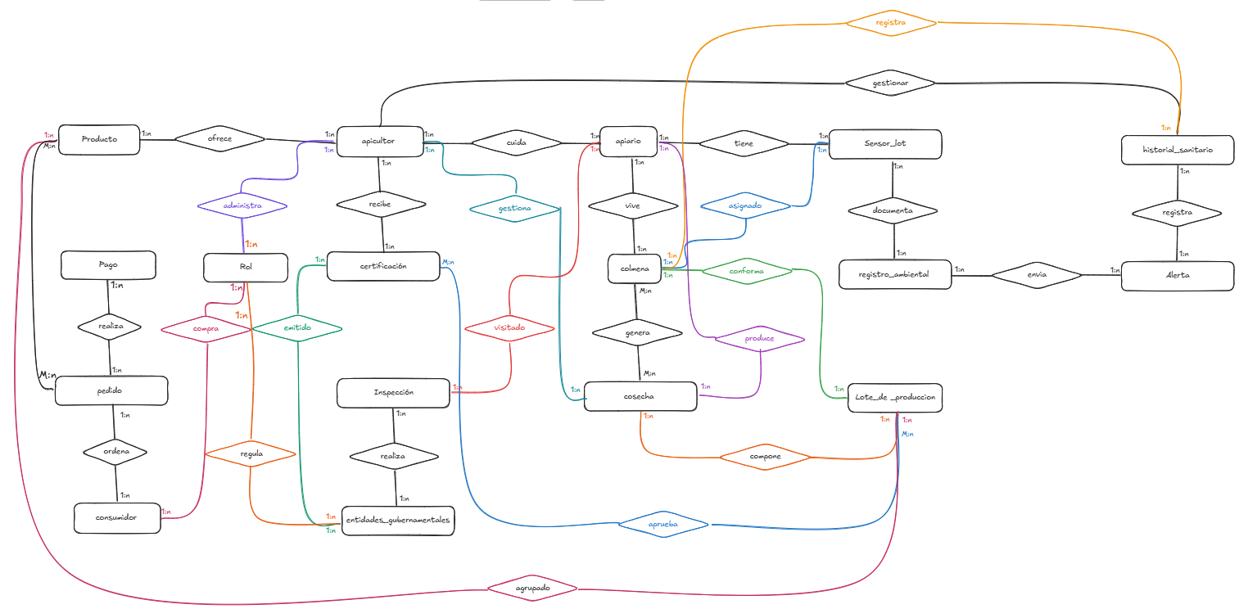
Enlace para el diagrama E-R en caso de que no sea legible: https://canva.link/tlu7f572p1zvin2

